F02.CFG-Paths
 |  | VVSS, Info Romana, 2019-2020

F02. Afisarea task-urilor planificate intr-o anumita perioada de timp, precizata ca data si ora de inceput si data si ora de sfarsit

F02. Covered source code |  |  | F02. Control Flow Graph (CFG) | F02. Cyclomatic Complexity (CC)
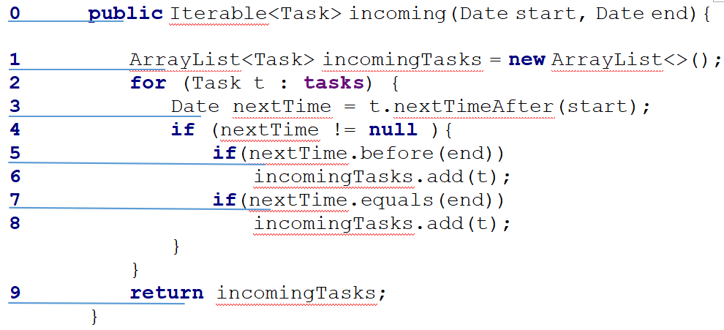
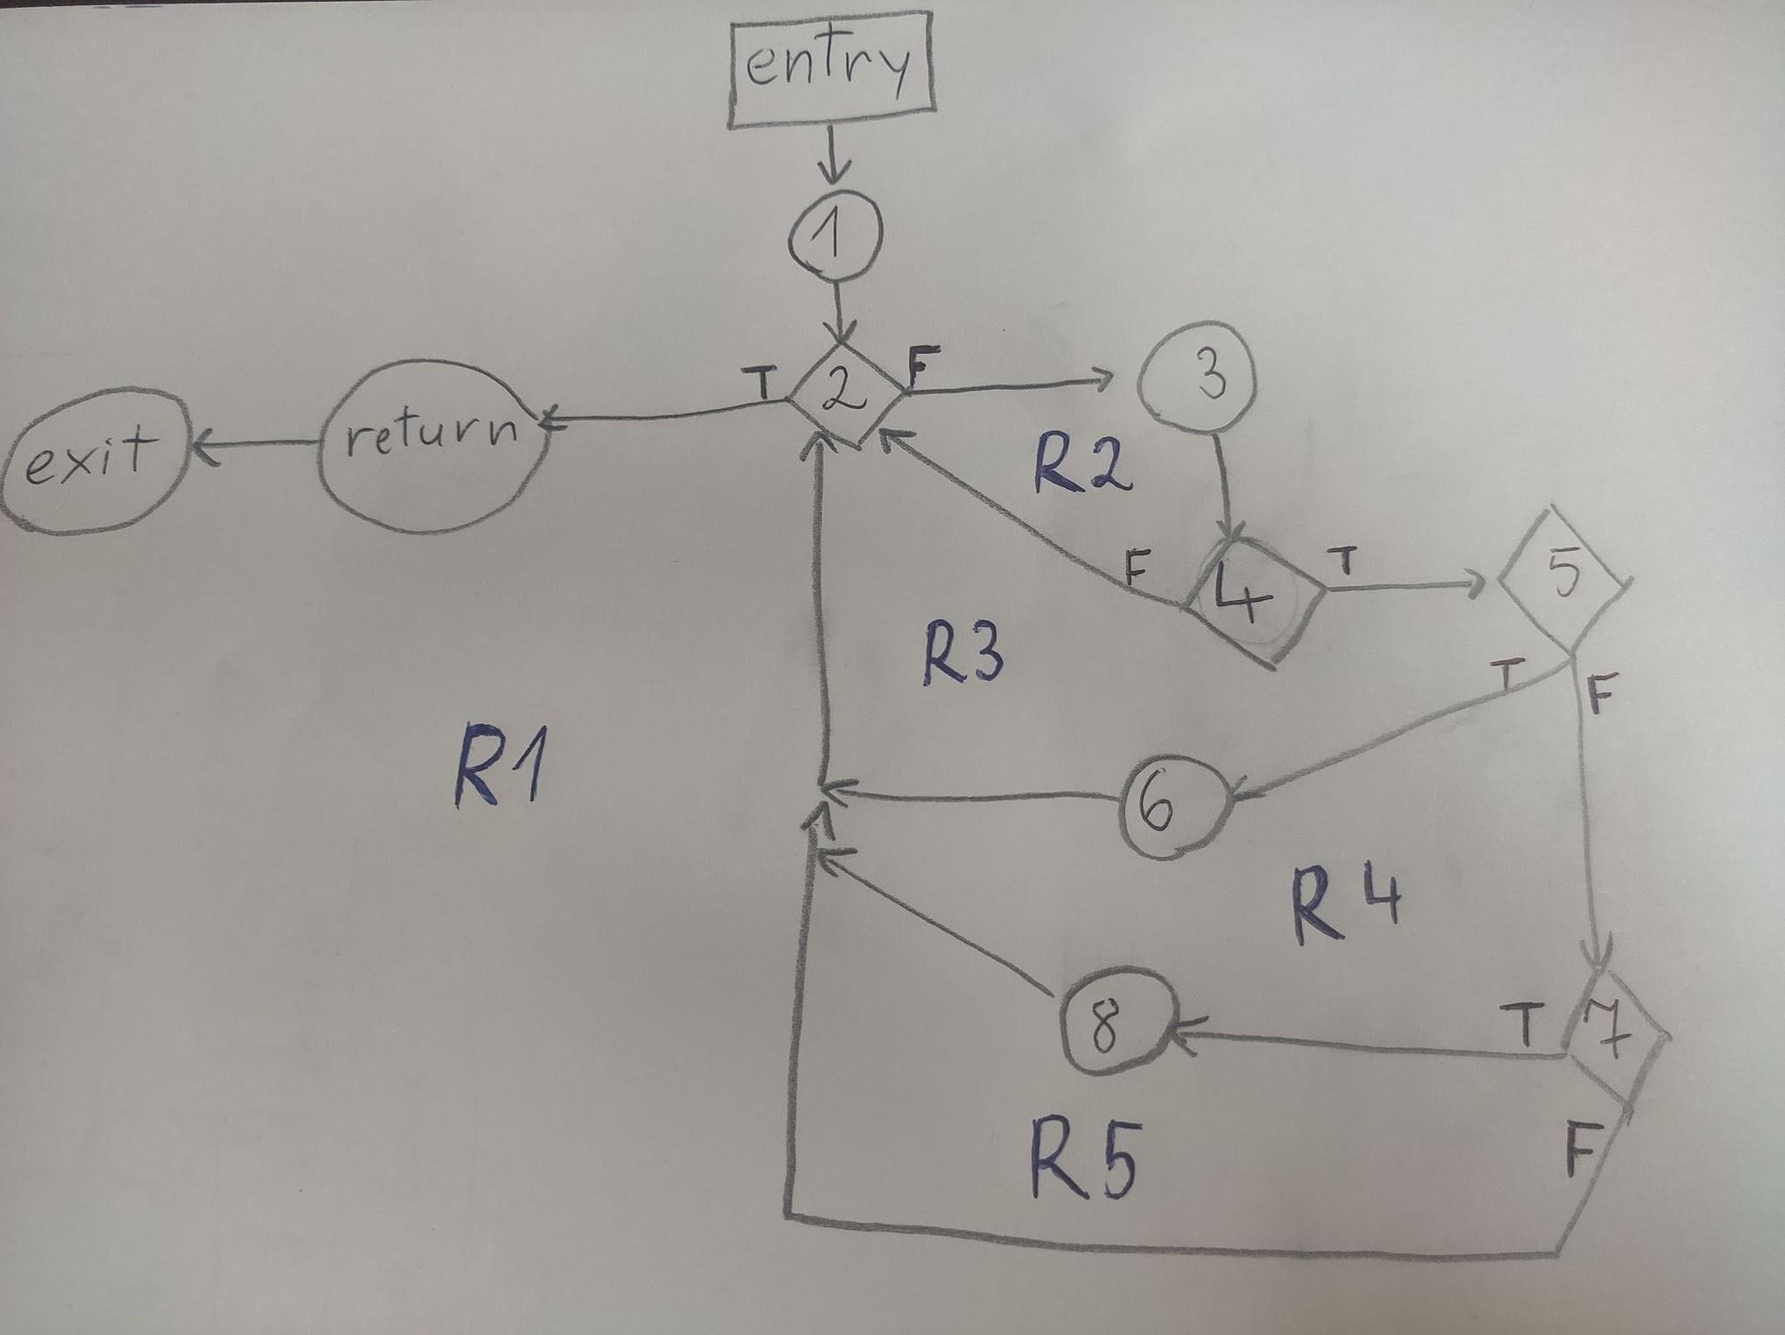
Line No. | Source code |  | Please insert the CFG for this associated source code | CC1 = No. of regions = |  | 5
Req02_L01 | … |  | It may be a screenshot, picture, etc. | CC2 = Edges - Nodes + 2 = |  | 16-13+2=5
Req02_L02 | … |  | <Req02 CFG > | CC3 = No. of Conditions + 1 = |  | 4+1=5
Req02_L03 | …
... | …
.. | … |  |  | F02. Individual Paths
... | …
 |  |  |  | Path No. | Path
 |  |  |  | F02_P01 | 1 - 2(T) - 9
 |  |  |  | F02_P02 | 1 - 2(F) - 3 - 4(F) - 2(T) - 9
 |  |  |  | F02_P03 | 1 - 2(F) - 3 - 4(T) - 5(T) - 6 - 2(T) - 9
 |  |  |  | F02_P04 | 1 - 2(F) - 3 - 4(T) - 5(F) - 7(F) - 2(T) - 9
 |  |  |  | F02_P05 | 1 - 2(F) - 3 - 4(T) - 5(F) - 7(T) - 8 - 2(T) - 9

 |  |  | P.S: return/exit = 9

F02.TCs
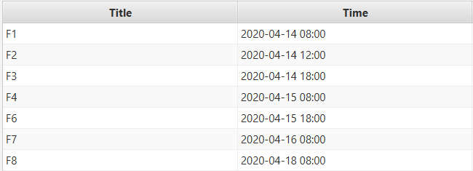
 |  |  |  | VVSS, Info Romana, 2019-2020

F02. Afisarea task-urilor planificate intr-o anumita perioada de timp, precizata ca data si ora de inceput si data si ora de sfarsit

TC No. | Input |  |  | Output | Coverage
 |  |  |  |  | Statement (sc) | Condition/ decision (dc, cc, dcc, mcc) |  |  |  |  |  | Path (pc) |  |  |  |  | Loop (lc)
 | START | END | TASKS |  |  | nextTime != null |  | nextTime.before(end) |  | nextTime.equals(end) |  | F02_P01 | F02_P02 | F02_P03 | F02_P04 | F02_P05 | 0 | 1 | 2 | n-1 | n | n+1 | m<n
 |  |  |  |  |  | T | F | T | F | T | F
F02_TC01 | 2020-04-14 | 2020-04-15 | [ F1 , F2 ] | [ F1 , F2 ] | 1 - 2 - 3 - 4 - 5 - 6 - 2 - 9 | X |  | X |  |  |  |  |  | X |  |  |  |  | X |  | X
F02_TC02 | 2020-04-14 | 2020-04-14 | [ F1 ] | [ F1 ] | 1 - 2 - 3 - 4 - 5 - 7 - 8 - 2 - 9 | X |  |  | X | X |  |  |  |  |  | X |  | X |  |  | X
F02_TC03 | 2020-04-14 | 2020-04-15 | [ ] | [ ] | 1 - 2 - 9 |  |  |  |  |  |  | X |  |  |  |  | X |  |  |  | X
F02_TC04 | 2020-04-14 | 2020-04-14 | [ F1 ] | [ ] | 1 - 2 - 3 - 4 - 5 - 7 - 2 - 9 | X |  |  | X |  | X |  |  |  | X |  |  | X |  |  | X
F02_TC05 | 2020-04-20 | 2020-04-20 | [ F8 ] | [ ] | 1 - 2 - 3 - 4- 2 - 9 |  | X |  |  |  |  |  | X |  |  |  |  | X
F02_TC06

